IJsbrekers
 |  |  | Prijslijst 2024

STAP 1: Vul de gegevens van uw school in
Naam school:
Straat:
Postcode en gemeente:
Klantnummer:
T.a.v.:

STAP 2: Geef aan voor hoeveel leerlingen en klassen uw school wilt bestellen

Mijn school heeft per leerjaar het volgende aantal LEERLINGEN (alleen voor de leerjaren waarvoor uw school wenst te bestellen). |  |  |  | Mijn school heeft per leerjaar het volgende aantal KLASSEN (per klas wordt er voor de leerkracht een extra licentie bijbesteld in STAP 4, je kan dit manueel wijzigen indien niet gewenst).
- leerjaar 1: |  |  |  | - leerjaar 1:
- leerjaar 2: |  |  |  | - leerjaar 2:
- leerjaar 3: |  |  |  | - leerjaar 3:
- leerjaar 4: |  |  |  | - leerjaar 4:
- leerjaar 5: |  |  |  | - leerjaar 5:
- leerjaar 6: | 0 |  |  | - leerjaar 6: | 0

STAP 3: de gewenste hoeveelheden van andere materialen dan de standaardpakketten moeten manueel aangepast worden.

STAP 4: De totale prijs wordt automatisch berekend. Breng manueel wijzigingen aan indien gewenst.
Aantal | Titel |  |  | Bestelnummer |  | Prijs in euro | Totale prijs in euro
 | Kleuters
 | Inspiratiemap oudste kleuters |  |  | 978-90-306-9279-9 |  | 350.00 | 0.00
 | Klaspop Hedvig |  |  | 978-94-641-7269-0 |  | 75.00 | 0.00
 | Set vertel- en toonplaten kleuters |  |  | 978-94-641-7299-7 |  | 110.50 | 0.00
 | LEERJAAR 1
 | Leerlingenmateriaal
0 | IJsbrekers 1 - standaardpakket |  |  | 978-94-647-0176-0 | ∞ | 36.75 | 0.00
 | IJsbrekers 1 - Set onthoudkaartjes |  |  | 978-94-641-7295-9 |  | 20.50 | 0.00
 | IJsbrekers 1 - kloklezen voor het GO! |  |  | 978-94-641-7387-1 | B | 1.10 | 0.00
 | Leerkrachtenmateriaal |  |  |  |  |  | 0.00
 | Ijsbrekers 1 - Gedrukte handleiding incl. kopieerbladen |  |  | 978-90-306-9281-2 | B | 525.00 | 0.00
 | Klasmateriaal |  |  |  |  |  | 0.00
 | Ijsbrekers 1 - correctiesleutels |  |  | 978-90-306-9593-6 | B | 84.00 | 0.00
 | Ijsbrekers 1 - Beloningsstickers (10 vel) |  |  | 978-90-306-9984-2 |  | 4.35 | 0.00
 | Klaspop Hedvig |  |  | 978-94-641-7269-0 |  | 75.00 | 0.00
 | IJsbrekers 1 - Set wandplaten met spelborden |  |  | 978-94-641-7297-3 |  | 110.50 | 0.00
 | LEERJAAR 2
 | Leerlingenmateriaal
0 | IJsbrekers 2 - standaardpakket |  |  | 978-94-647-0168-5 | ∞ | 36.75 | 0.00
 | IJsbrekers 2 - Set onthoudkaartjes |  |  | 978-94-641-7296-6 |  | 20.50 | 0.00
 | IJsbrekers 2 - kloklezen voor het GO! |  |  | 978-94-641-7388-8 | B | 1.10 | 0.00
 | Leerkrachtenmateriaal |  |  |  |  |  | 0.00
 | IJsbrekers 2 - Gedrukte handleiding incl. kopieerbladen |  |  | 978-90-306-9282-9 | B | 525.00 | 0.00
 | Klasmateriaal |  |  |  |  |  | 0.00
 | Ijsbrekers 2 - correctiesleutels |  |  | 978-90-306-9594-3 | B | 84.00 | 0.00
 | Ijsbrekers 2 - Beloningsstickers (10 vel) |  |  | 978-90-306-9985-9 |  | 4.35 | 0.00
 | IJsbrekers 2 - Set wandplaten met spelborden |  |  | 978-94-641-7298-0 |  | 110.50 | 0.00
 | LEERJAAR 3
 | Leerlingenmateriaal
0 | IJsbrekers 3 - standaardpakket |  |  | 978-94-647-0160-9 | ∞ | 37.80 | 0.00
 | IJsbrekers 3 - Set onthoudkaartjes |  |  | 978-94-641-7391-8 |  | 20.50 | 0.00
 | Ijsbrekers 3 - kloklezen voor het GO! |  |  | 978-94-641-7389-5 | B | 1.10 | 0.00
 | Leerkrachtenmateriaal |  |  |  |  |  | 0.00
 | Ijsbrekers 3 - Gedrukte handleiding incl. kopieerbladen |  |  | 978-90-306-9283-6 | B | 525.00 | 0.00
 | Klasmateriaal |  |  |  |  |  | 0.00
 | Ijsbrekers 3 - correctiesleutels |  |  | 978-90-306-9595-0 | B | 84.00 | 0.00
 | IJsbrekers 3 - Set wandplaten met spelborden |  |  | 978-94-641-7393-2 |  | 110.50 | 0.00
 | LEERJAAR 4
 | Leerlingenmateriaal
0 | IJsbrekers 4 - standaardpakket |  |  | 978-94-641-7743-5 | ∞ | 37.80 | 0.00
 | Ijsbrekers 4 - kloklezen voor het GO! |  |  | 978-94-641-7390-1 | B | 1.10 | 0.00
 | Leerkrachtenmateriaal
 | Ijsbrekers 4 - Gedrukte handleiding incl. kopieerbladen |  |  | 978-90-306-9284-3 | B | 525.00 | 0.00
 | Klasmateriaal
 | Ijsbrekers 4 - correctiesleutels |  |  | 978-90-306-9596-7 | B | 84.00 | 0.00
 | IJsbrekers 4 - Set wandplaten met spelborden |  |  | 978-94-641-7394-9 |  | 110.50 | 0.00
 | LEERJAAR 5
 | Leerlingenmateriaal
0 | IJsbrekers 5 - standaardpakket |  |  | 978-94-641-7750-3 | ∞ | 38.85 | 0.00
 | Leerkrachtenmateriaal |  |  |  |  |  | 0.00
 | Ijsbrekers 5 - Gedrukte handleiding incl. kopieerbladen |  |  | 978-90-306-9285-0 | B | 525.00 | 0.00
 | Klasmateriaal |  |  |  |  |  | 0.00
 | Ijsbrekers 5 - correctiesleutels |  |  | 978-90-306-9597-4 | B | 84.00 | 0.00
 | IJsbrekers 5 - Set wandplaten met spelborden |  |  | 978-94-641-7746-6 |  | 110.00 | 0.00
 | LEERJAAR 6 - beschikbaar vanaf september 2024
 | Leerlingenmateriaal
0 | IJsbrekers 6 - standaardpakket |  |  | 978-94-641-7751-0 | ∞ | 38.85 | 0.00
 | Leerkrachtenmateriaal |  |  |  |  |  | 0.00
 | Ijsbrekers 6 - Gedrukte handleiding incl. kopieerbladen |  |  | 978-90-306-9286-7 | B | 525.00 | 0.00
 | Klasmateriaal |  |  |  |  |  | 0.00
 | Ijsbrekers 6 - correctiesleutels |  |  | 978-90-306-9598-1 | B | 84.00 | 0.00
 | IJsbrekers 6 - Set wandplaten met spelborden |  |  | 978-94-641-7747-3 |  | 110.00 | 0.00
 | TOTALE PRIJS |  |  |  |  |  | 0.00

 | ∞ | jaarlijks opnieuw bestellen
 | B | mag je bestellen maar zit ook in Bingel
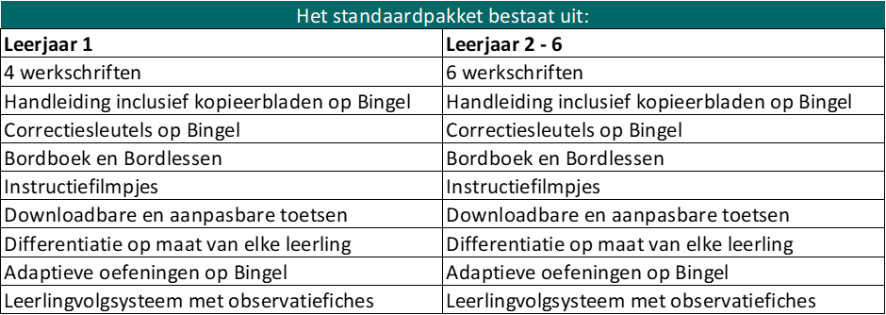

STAP 5: Indien u wenst te bestellen, bezorg ons het ingevulde formulier door het te sturen naar bestelling.bao@vanin.be

Dit is een indicatieve offerte.
Prijzen zijn geldig tot 31 december 2024 en zijn inclusief BTW en exclusief administratie- en portkosten.
De materialen worden gefactureerd aan de catalogusprijs geldig op facturatiedatum.

Uitgeverij VAN IN - Nijverheidsstraat 92/5 - 2160 Wommelgem

